Аркуш1
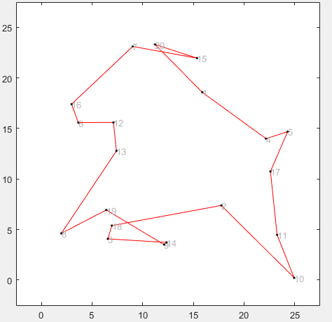
№ | Кількість міст | Відстань між містами | Кількість поколінь | Розмір популяції | Результат
1 | 20 | 109.3167 | 100 | 50

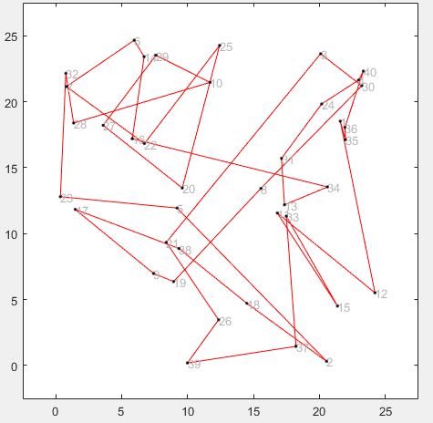
2 | 40 | 291.6093 | 200 | 500

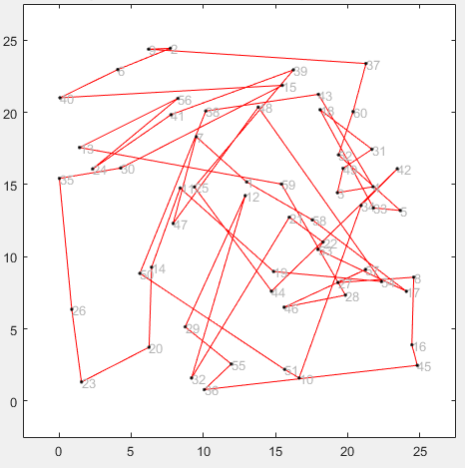
3 | 60 | 421.3264 | 500 | 150

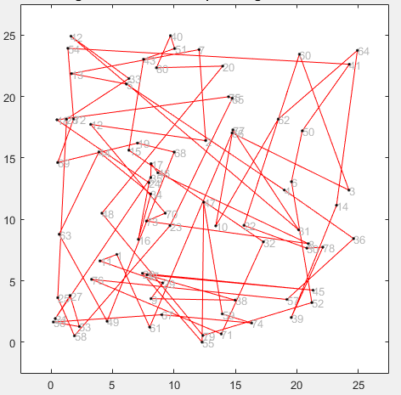
4 | 80 | 666.5933 | 300 | 40

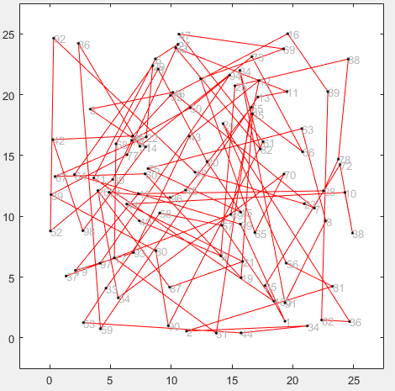
5 | 100 | 940.9016 | 50 | 70

